EJEMPLO-ANEXO-CERTIFICACION
EJEMPLO DE ANEXO CERTIFICACIÓN BENEFICIARIOS FINALES
De forma libre espontánea y consciente; advertido y conociendo de las penas relativas al delito de perjurio, falsedad material e ideológica, expresamente CERTIFICO y DECLARO: i) Que los datos proporcionados anteriormente, y en su caso en el o los anexos adjuntos a la presente, son verídicos y corresponden a la entidad que represento, de acuerdo a los registros y controles internos de la misma. ii) Que poseo las facultades necesarias para firmar esta y cualquier otra documentación relacionada a la información de beneficiarios finales consignados en este documento por mi representada en el Grupo Financiero Corporación BI; iii) Que mi representada está enterada de la legislación estadounidense relativa a la Ley de Cumplimiento Fiscal de Cuentas Extranjeras (FATCA) y de las diversas consecuencias que se pueden derivar al tratar de evitar sus disposiciones; y iv) Me comprometo a informar de inmediato a Grupo Financiero Corporación BI, cuando exista cambio en la información consignada en este formulario.

DIAGRAMA DE LA ESTRUCTURA DE LA ENTIDAD ILUSTRATIVO
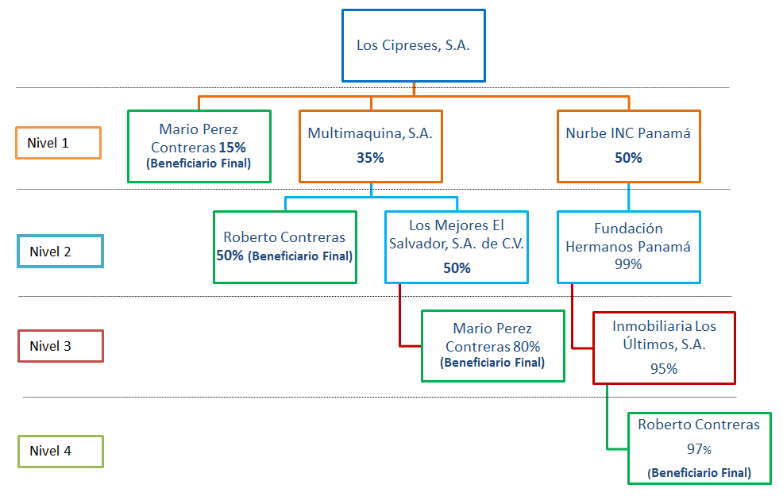
CLIENTE BI
Accionistas detallados en la certificación.
Nueva información

De la estructura anterior, complemente los datos de los accionistas individuales y jurídicos a partir del nivel dos en los espacios detallados a continuación:

# | Nombre Personas Individuales | Nacionalidad | Otra Nacionalidad | Tipo ID | # ID | NIT (Guatemala) | % participación
1
2
3
4
5

Y para los usos legales que al interesado convengan, se extiende la presente en la ciudad de Guatemala, a los (días) del (mes) del (año)

 |  | F:
 |  |  | Nombre y firma

NOTA: En caso se encuentre imposibilitado de conocer a toda la estructura de su entidad, debe proceder a brindar los datos que conoce e informar lo solicitado de "D. Personas Controladoras" y/o "E Miembros del Consejo de Administración, Directores o Funcionarios de Alto Nivel".

